NOUVEAU
12, Rue du Séminaire 94516 RUNGIS CEDEX

BULLETIN INFORMATION AVRIL 2022
Nouvelle Gamme - YAOURTS FERMIERS DES PYRENEES
Code | Désignation | PCB | Gencod | Tarif Net | Kashrout
451 | 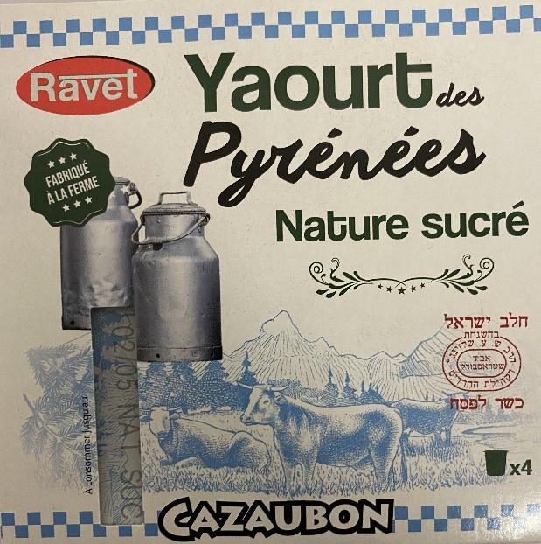 ~ YAOURT NATURE & SUCRé | 6 lots x 4 | 3 76007431026 5 | 1.58 € | Rav Schlesinger Strasbourg
452 | 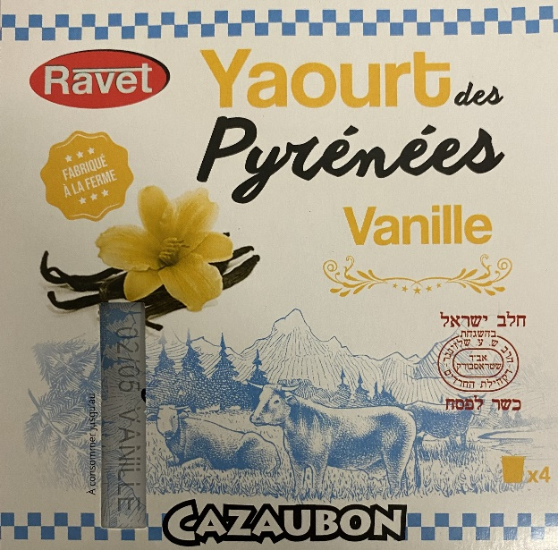 ~ YAOURT à la VANILLE | 6 lots x 4 | 3 76007431029 6 | 1.85 € | Rav Schlesinger Strasbourg
455 | 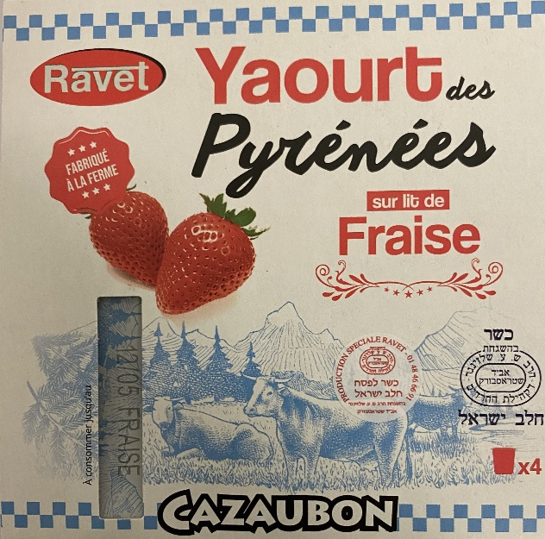 ~ YAOURT Sur LIT FRAISE | 6 lots x 4 | 3 76007431031 9 | 2.05 € | Rav Schlesinger Strasbourg
456 | 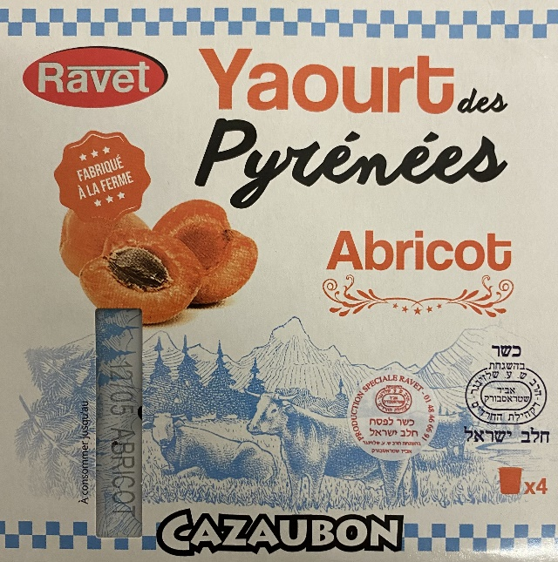 ~ YAOURT Sur LIT ABRICOT | 6 lots x 4 | 3 76007431030 2 | 2.05 € | Rav Schlesinger Strasbourg
457 | 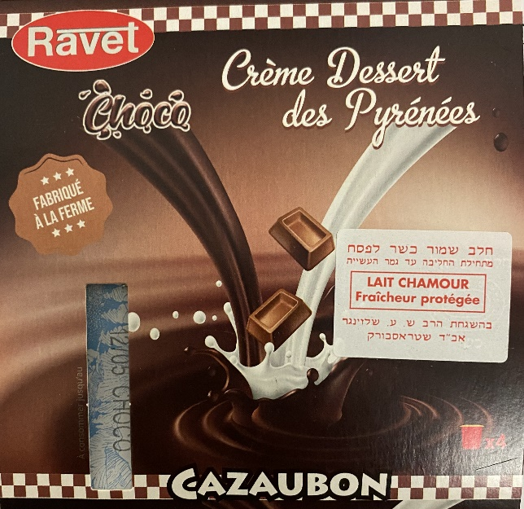 ~ CREME DESSERT CHOCOLAT | 6 lots x 4 | 3 70070130037 5 | 2.05 € | Rav Schlesinger Strasbourg

